Arkusz1
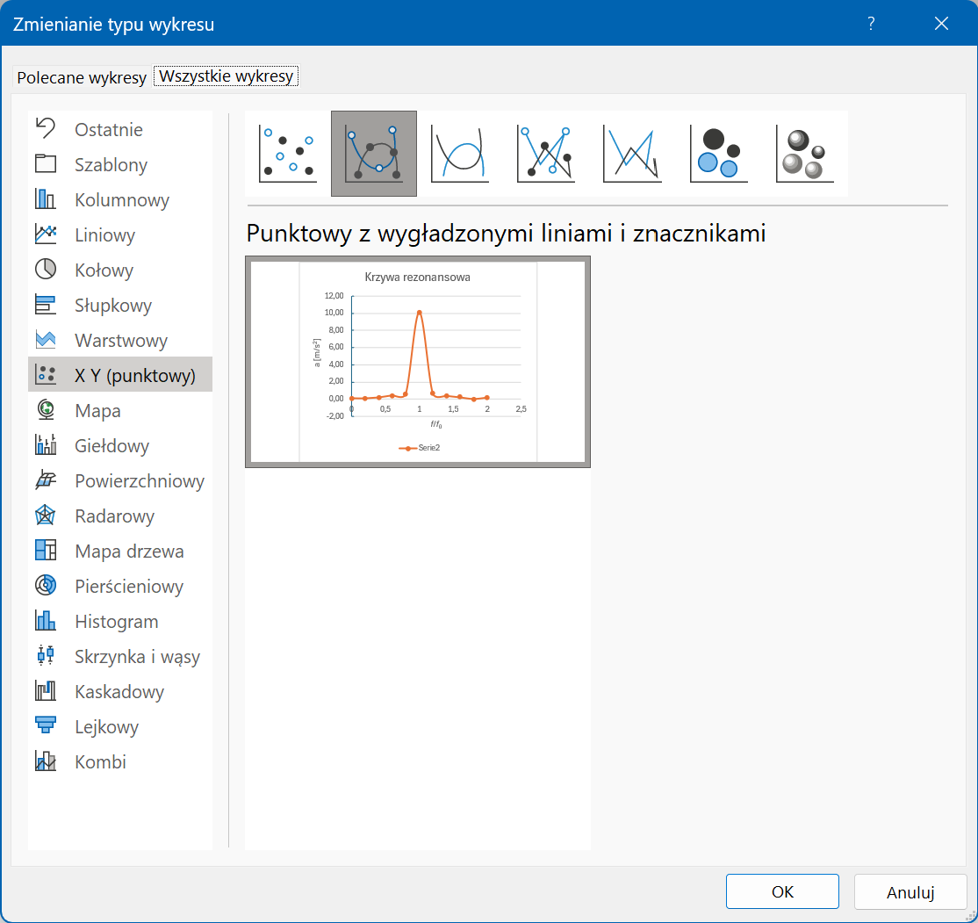
0 | 0.02
0.2 | 0.11
0.4 | 0.26
0.6 | 0.40
0.8 | 0.59
1 | 9.96
1.2 | 0.58
1.4 | 0.32
1.6 | 0.13
1.8 | -0.01
2 | 0.20
Krzywa rezonansowa

